상품제안서
캔디팝 데일리 트래블파우치 | 상품코드: S42889

 |  |  |  |  |  |  | 02-713-8555 | www.synergygift.co.kr
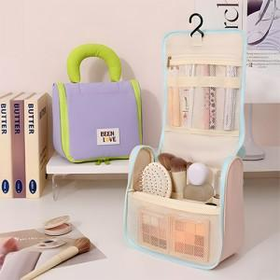

【상세/제작정보】

【인쇄/포장옵션】 | 실크, 풀칼라 / OPP(비닐)

【공급단가】 | 수량 | 50~ | 100~ | 300~ | 1,000~ | 3,000~
*VAT별도 | 핑크 | 8,650원 | 8,400원 | 7,950원 | 7,500원 | 7,250원
 | 퍼플 | 8,650원 | 8,400원 | 7,950원 | 7,500원 | 7,250원
 | 블루 | 8,650원 | 8,400원 | 7,950원 | 7,500원 | 7,250원
 | 블랙 | 8,650원 | 8,400원 | 7,950원 | 7,500원 | 7,250원

【상품 URL】 | https://www.synergygift.co.kr:443/src/goods_detail.php?gdno=42889

